00_使用說明_Guide
VMH-EcoMap v1.0｜越南現代醫院生態導入盤點器（三軸式顧問工具）
顧問/PI版 · 中英雙語 · 2026-08-12 · 主導：群晶科技（聯盟召集人）＋合作夥伴。定位：大家一起去越南做醫院生意（機房、IDC、AIOT、醫材、醫療資訊軟體、工程、物流、顧問…）的整體藍圖與盤點工具。

 | 一、三軸如何組成一張藍圖（本工具的核心邏輯）
 | C 軸（Y軸/列） |  | 醫院生態10大能力模組 D01-D10 |  |  | 回答：能做什麼、缺什麼、誰能做
 | A 軸（X軸/欄） |  | 階段/依賴路徑 G0-G6（Stage-Gate） |  |  | 回答：先後順序、何時做
 | B 軸（門檻列） |  | 越南法規＋國際標準（每階段合格線） |  |  | 回答：做到什麼程度才算合格

 | 三軸交會在「01 總藍圖」：每個儲存格＝某能力模組×某階段的具體商機項目（含拼圖狀態●◆◐○），紅色缺口＝要尋找的產品/資源/技術/夥伴。

 | 二、工具元件關聯圖（誰餵誰、往哪看）
 | 02 情境權重 （專案輪廓·評分權重·基線） |  | 04 夥伴拼圖 （誰能做：名冊＋覆蓋矩陣） |  | 05 法規門檻 （B軸：每階段合格線） |  | 99 代碼表 （字典與定義）

 | ▼ |  | ▼ |  | ▼ |  | ▼
 | 03 能力總表（單一資料源｜C軸60項能力：能做什麼/缺什麼/誰能做/值多少/多成熟） ★ 所有盤點更新都只改這裡，其他分頁自動連動

 |  | ▼ |  |  |  | ▼
 | 01 總藍圖★（決策視圖） X=階段 × Y=能力 ＋ 法規門檻列 ＝商業判斷與缺口地圖 |  |  |  | 06 行動路線（執行視圖） 20個工作包＋60個月甘特圖 ＝何時做、誰主責、怎麼驗收

 | ▼ |  | ▼ |  | ▼ |  | ▼
 | 07 整案量級（多少錢） |  | 08 風險清冊（什麼風險） |  | 09 KPI計分卡（怎麼驗收） |  | 10 決策紀錄（可稽核）

 | 三、五層醫院架構＝夥伴找自己位置
 | 層 | 內容 |  |  | 對應領域 | 主要玩家
 | L1 治理與成果 | 政府授權·公共價值·臨床成果·認證 |  |  | D01 D07 D10 | 政府·PI·營運方
 | L2 臨床與營運 | 病人旅程·轉診·急住診·手術·護理 |  |  | D02 D07 D08 D09 | 臨床營運方·參考醫院
 | L3 應用與醫材 | HIS/EMR·CPOE·LIS·PACS·ERP·CMMS·醫材 |  |  | D05 D06 | 醫資軟體商·醫材整合商
 | L4 整合與資料 | FHIR/API·HL7·DICOM·MPI·術語·資料平台 |  |  | D05 D06 | 醫療資訊整合商
 | L5 數位實體底座 | IDC/機房·雲·網路·資安·AIOT·BMS·機電 |  |  | D03 D04 | ★群晶科技主場＋EPC

 | 四、五步使用法（PI 週會即照此順序）
 | ① | 看 01總藍圖 |  | 紅色缺口與門檻警示＝本週要解的事；各夥伴確認自己定位
 | ② | 更新 03能力總表 |  | 新商機/新夥伴/新證據 → 只改黃色儲存格（階段/拼圖狀態/分數）
 | ③ | 審 04夥伴拼圖 |  | 缺口領域找誰補？候選夥伴過資格審查了嗎？
 | ④ | 查 05法規門檻 |  | 本階段強制法規確認了沒？未確認不得過關
 | ⑤ | 追 06行動路線＋08風險 |  | 工作包進度/完成%；極高風險升級決策，記入10決策紀錄

 | 五、如何更新資料（全部自動連動，只需改黃色儲存格）
 | 修改既有項目 |  | 直接在該分頁的黃色儲存格覆寫（多數欄位有下拉選單）。藍字為公式，請勿覆寫。
 | 新增能力/商機 |  | 到 03能力總表 第一個空白列（第65列起，一路預留到第154列，可再增加90項）填入 CAP-061…。只要 A欄有 ID，Q/U/W欄的分數與判斷、01總藍圖矩陣、缺口計數全部自動出現。若超過154列仍不夠用，需先整列複製第154列的格式與公式往下貼，再新增資料。
 | 新增夥伴 |  | 到 04夥伴拼圖 空白列填入 P-016…；F欄以「D01; D04」格式填領域，下方覆蓋矩陣的✓與統計自動產生。
 | 新增法規/工作包/風險/KPI |  | 各分頁下方均已預留空白列並含公式，填入即納入統計與甘特圖。
 | 調整評分邏輯 |  | 改 02情境權重 的權重（合計須=1），60項能力的價值分/準備分同步重算。
 | 會自動更新的東西 |  | 01總藍圖矩陣與計數、法規門檻警示、04覆蓋矩陣、06甘特圖、08風險分數等級、09改善幅度與領域成熟度。
 | 唯一需手動的事 |  | 若某格項目變多、文字被截斷 → 選取該列 → 常用 → 格式 → 自動調整列高。

 | 六、色彩慣例
 | 黃底＝可編輯輸入 | 藍字＝公式，勿覆寫 | 綠＝就緒/通過 | 橘＝注意/洽談中 | 紅＝缺口/未通過/極高

 | 對外論述提醒：由越南政府主導、結合越南在地醫療與產業夥伴，導入台灣醫院營運/品質/系統整合經驗與國際成熟技術，建立可由越南長期營運、維護與擴散的現代化示範醫院。（避免「先進輸出落後」語彙；來源國與供應鏈風險僅供內部欄位稽核）

 | 分頁導覽（點擊跳轉）
 | ▸ 01_總藍圖_Blueprint |  | ▸ 02_情境權重_Scenario |  | ▸ 03_能力總表_Master |  | ▸ 04_夥伴拼圖_Partners
 | ▸ 05_法規門檻_Gates |  | ▸ 06_行動路線_Roadmap |  | ▸ 07_整案量級_Portfolio |  | ▸ 08_風險清冊_Risk
 | ▸ 09_KPI計分卡_KPI |  | ▸ 10_決策紀錄_Log |  | ▸ 99_代碼表_Codebook

 | 七、v1.0 的新功能
 | 98_選單維護_Lists |  | 所有下拉選單的唯一維護處。要新增選項（例如新的夥伴類型），只在該欄最下方接著填。
 | 11_缺口招募_GapRFI |  | 自動列出所有「缺口-待尋找」項目，可直接當 RFI 發給候選夥伴。
 | 12_夥伴視角_PartnerView |  | 選一個夥伴（下拉顯示「P-001 群晶科技」這種代號＋名稱），自動列出他被指名的所有能力項與所屬商機——一對一洽談時投影這頁。
 | 13_待辦看板_Actions |  | 未確認強制法規、高風險、缺口三張清單合一，週會照這頁跑。
 | 09 新增 M–Q 欄 |  | 每個 KPI 的計算公式、分子、分母、資料來源系統；基線與目標已預填規劃假設值。
 | 03 新增 AB–AE 欄 |  | 能力成熟度、驗收指標／KPI、資料／系統依賴、證據成熟度。加在 AA 欄右側，不影響前27欄公式；AC 驗收指標可直接從 09 KPI 計分卡的下拉選、AD 資料系統依賴也有下拉（兩者都可自行輸入）。
 | 03 輸入列擴充到154列 |  | 原本只到104列，現在格式/公式/下拉選單一路預留到154列，可再新增90項能力。
 | 15_商機字典_OppLibrary |  | ★ 對醫療產業不熟的夥伴請先看這頁：85 種越南醫院市場可以做的生意，分成 A~J 十個族群（含 17 種 AI 與智慧醫療商機），每一種都寫清楚「在賣什麼、誰付錢、大概多少錢、什麼階段切入、越南現況」。標③的表示越南幾乎沒人在做；L 欄「★白地商機」代表越南有這門生意但聯盟目前沒有能力接——那就是主動出擊的名單。
 | 16_能力商機矩陣_CapOppMap |  | 能力 ↔ 商機的多對多對照表（60項能力 × 85個商機）：一個能力可以同時屬於好幾個商機（例如 CAP-032 醫療工程同時屬於 9 個商機），一個商機也一定由好幾項能力組成。用打「✓」勾選，不用打字；勾完 03 的 AF 欄、15 與 14 全部自動更新。欄位顏色＝商機族群。
 | 14_商機清單_Pipeline |  | 業主／老闆視角的商機管線。A欄下拉選一個商機（85個選項），商機名稱、族群、越南現況、涵蓋領域、對應能力數、平均價值分／準備分、缺口數、建議付費方與金額級距全部自動帶入，你只要填本案實際的商業判斷。對業主簡報請用這頁。
 | 03 的 AF 欄改為自動 |  | 原本要手動打 PKG 代號，現在改成公式，自動顯示這項能力屬於哪些商機（來源＝16 能力商機矩陣的勾選）。
 | 04 新增T欄「代號＋名稱」 |  | 03候選夥伴、12夥伴視角的下拉選單，現在顯示「P-016 影像設備與PACS整合商」而不是只顯示名稱，避免同類角色混淆。
 | 04 新增夥伴不用手打ID/領域 |  | A欄（夥伴ID）B欄一填名稱就自動編號；U-AD新增10個D01-D10勾選欄，F欄（涵蓋領域）自動組成，不用打「D01; D04」這種格式。
 | 04 B欄改建議式下拉 |  | 有已知夥伴/候選角色清單可選（98分頁L_PartnerCand維護），但仍可直接打字輸入全新公司名稱，不會被擋下。
 | 儀表板_Dashboard |  | 新分頁：四張圖（商機族群分佈/越南現況/各領域缺口/管線階段）＋六個數字卡，全公式連動，開會先投影這頁。
 | 全分頁防呆保護 |  | 黃格/✓格照常輸入、篩選照常用，但公式格改不動（無密碼，校閱→取消保護即可解除）。排序需先解除保護；插入/刪除列已鎖定（保護03↔16、15↔16的逐列對齊）。10決策紀錄為自由書寫區不上鎖。
 | 導覽與列印 |  | 每頁左上有「⌂回使用說明」；列印自帶重複表頭；16矩陣預設只印左側能力清單。03的X-AE欄摺疊，按上方「＋」展開。
 | 自動清單超量警示 |  | 11/12/13的清單各有顯示上限（30/30/8-10筆），超過會出現紅字提醒，不會無聲截斷。
 | 17_商機作戰卡_OppView |  | ★ 推展核心：選一個商機，自動組出作戰卡——需要哪些能力、誰在做誰還缺、對手是誰、憑什麼贏、卡哪些門檻。與12夥伴視角成對：12講「這個夥伴做什麼」，17講「這個商機怎麼打」。
 | 15 攻擊優先分與順位 |  | Y/Z欄自動算85個商機的攻擊順位（價值×準備×越南現況－缺口扣分），前10名綠底；儀表板有Top 10表。
 | 11 牽動商機數 |  | 每個缺口能力自動算牽動幾個商機（≥3紅底）——招募夥伴的先後從此有依據。
 | 另外三個檔案 |  | VMH-EcoMap-2 專案商模試算器（單一子專案 NPV/IRR/回收期）、VMH-EcoMap-3 夥伴提案回覆表（發給夥伴填）、VMH-EcoMap-4 使用手冊（Word）。

 | 分頁導覽（點擊跳轉）
 | ▸ 儀表板_Dashboard |  | ▸ 17_商機作戰卡_OppView |  | ▸ 01_總藍圖_Blueprint |  | ▸ 02_情境權重_Scenario
 | ▸ 03_能力總表_Master |  | ▸ 04_夥伴拼圖_Partners |  | ▸ 05_法規門檻_Gates |  | ▸ 06_行動路線_Roadmap
 | ▸ 07_整案量級_Portfolio |  | ▸ 08_風險清冊_Risk |  | ▸ 09_KPI計分卡_KPI |  | ▸ 10_決策紀錄_Log
 | ▸ 11_缺口招募_GapRFI |  | ▸ 12_夥伴視角_PartnerView |  | ▸ 13_待辦看板_Actions |  | ▸ 14_商機清單_Pipeline
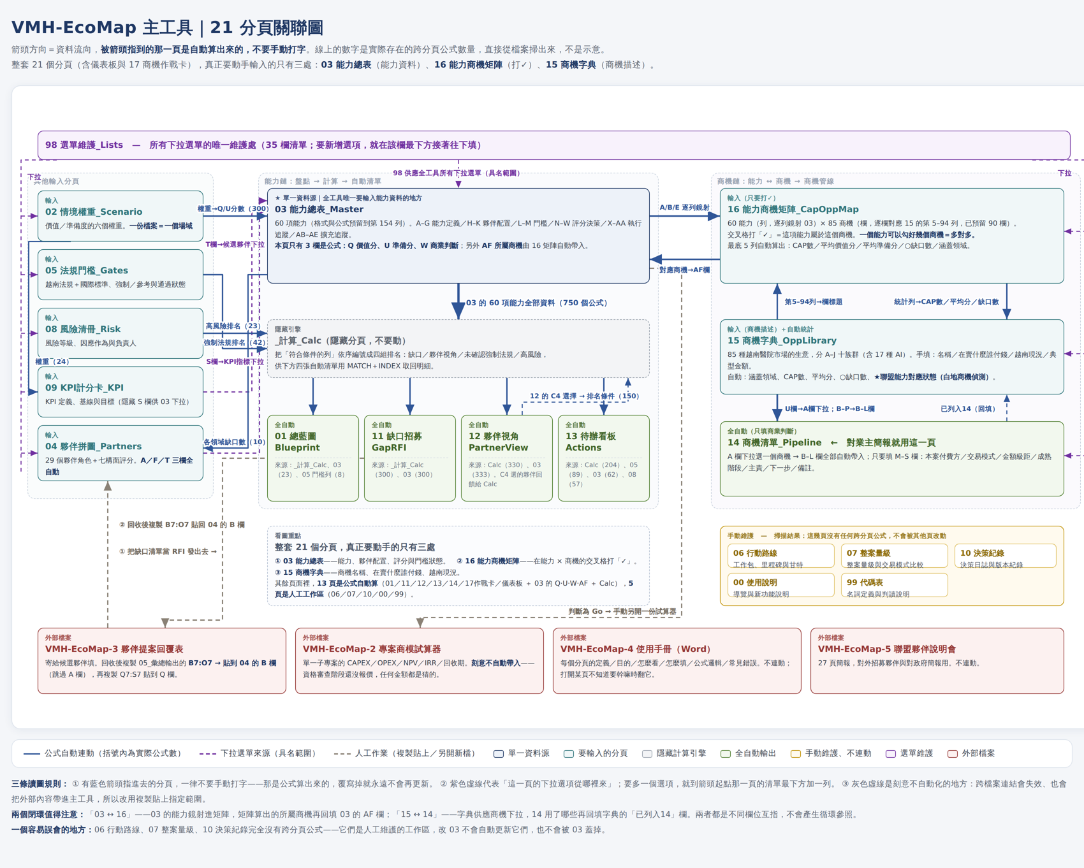
 | 附圖：20 分頁關聯圖（箭頭＝資料流向；被指到的分頁是自動算的，詳見使用手冊） |  | ▸ 16_能力商機矩陣_CapOppMap |  | ▸ 98_選單維護_Lists |  | ▸ 99_代碼表_Codebook

儀表板_Dashboard
儀表板｜Dashboard（開會先投影這一頁：四張圖與六個數字，全部自動更新）
本頁全部是公式與圖表，不需要也不可以輸入。數字來源：03 能力總表、14 商機清單、15 商機字典。看完這頁要細節：能力面→01 總藍圖，商機面→15 商機字典／14 商機清單。
⌂ 回使用說明
 | 能力總數 |  | ○缺口（能力） | 立即推進 Go
 | 60 |  | 9 | 19

 | 商機總數 |  | ③越南尚未出現 | ★白地商機
 | 85 |  | 40 | 6

85 個商機的族群分佈（來源：15 商機字典）
規劃投資與交易架構 | 5
建築工程與設施 | 8
醫材與臨床設備 | 10
數位基建與資安 | 7
醫療資訊與資料 | 12
AI與智慧醫療 | 17
品質認證與人才 | 4
供應鏈與維運服務 | 7
照護服務新業態 | 10
商模支付與病人生態 | 5
各領域的能力缺口數（紅色＝要找夥伴的地方，來源：03）
D01 治理與投資 | 0
D02 臨床服務模式 | 0
D03 醫院設施與機電 | 0
D04 數位基建與物聯網 | 0
D05 醫材與診斷 | 3
D06 醫療資訊與資料 | 2
D07 品質與病安 | 0
D08 人才與技轉 | 1
D09 供應鏈與維運 | 0
D10 商模與病人生態 | 3

85 個商機的越南現況（③＝先進去的人定規則）
①已成熟 | 3
②起步中 | 42
③尚未出現 | 40
14 商機管線：各成熟階段件數
Lead 潛在 | 4
Qualified 已篩選 | 2
Proposal 已提案 | 1
Negotiation 議約中 | 1
Won 已簽約 | 0

 | Top 10 攻擊順位（0.45×價值＋0.35×準備＋0.2×越南現況－缺口扣分；白地商機另走 13④）
 | 順位 | 商機 |  |  | 優先分 | 越南現況 | ○缺口
 | 1 | OPP-78 居家醫療、居家護理與安寧 |  |  | 4.20 | ③ 尚未出現： | 0
 | 2 | OPP-79 復健與亞急性照護中心 |  |  | 4.15 | ③ 尚未出現： | 0
 | 3 | OPP-42 閉環給藥與條碼用藥安全 |  |  | 4.15 | ③ 尚未出現： | 0
 | 4 | OPP-35 臨床術語與編碼服務 |  |  | 4.09 | ③ 尚未出現： | 0
 | 5 | OPP-29 災難復原與營運持續(DR/BCM) |  |  | 4.04 | ③ 尚未出現： | 0
 | 6 | OPP-63 開院前臨床安全驗證與試營運 |  |  | 4.03 | ③ 尚未出現： | 0
 | 7 | OPP-71 洗腎連鎖（衛星洗腎中心） |  |  | 3.96 | ③ 尚未出現： | 0
 | 8 | OPP-65 消毒供應外包（區域CSSD服務化） |  |  | 3.96 | ③ 尚未出現： | 0
 | 9 | OPP-46 內視鏡AI息肉偵測 |  |  | 3.96 | ③ 尚未出現： | 0
 | 10 | OPP-38 醫材資料介接與床邊自動擷取 |  |  | 3.96 | ③ 尚未出現： | 0

 | ★ 本頁圖表與數字全部自動連動：03/14/15 的資料一改，重新開啟或按 F9 即更新。不要在本頁輸入任何東西。要看單一商機怎麼打 → 17 商機作戰卡。

